AWSアカウント
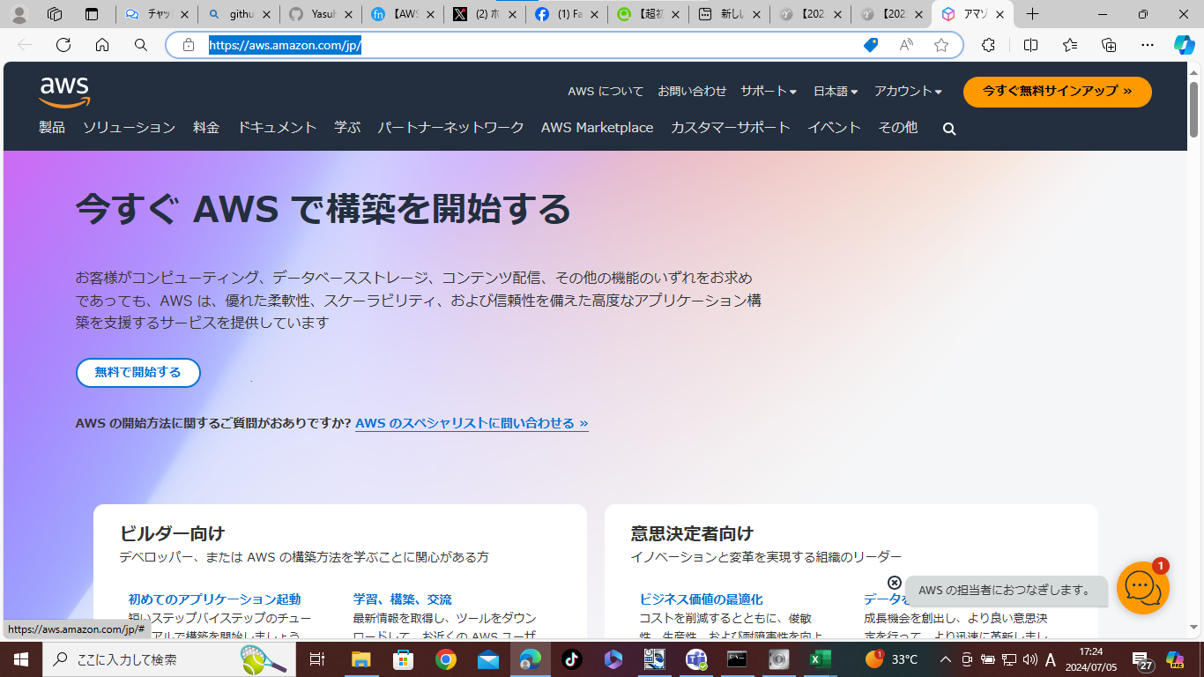
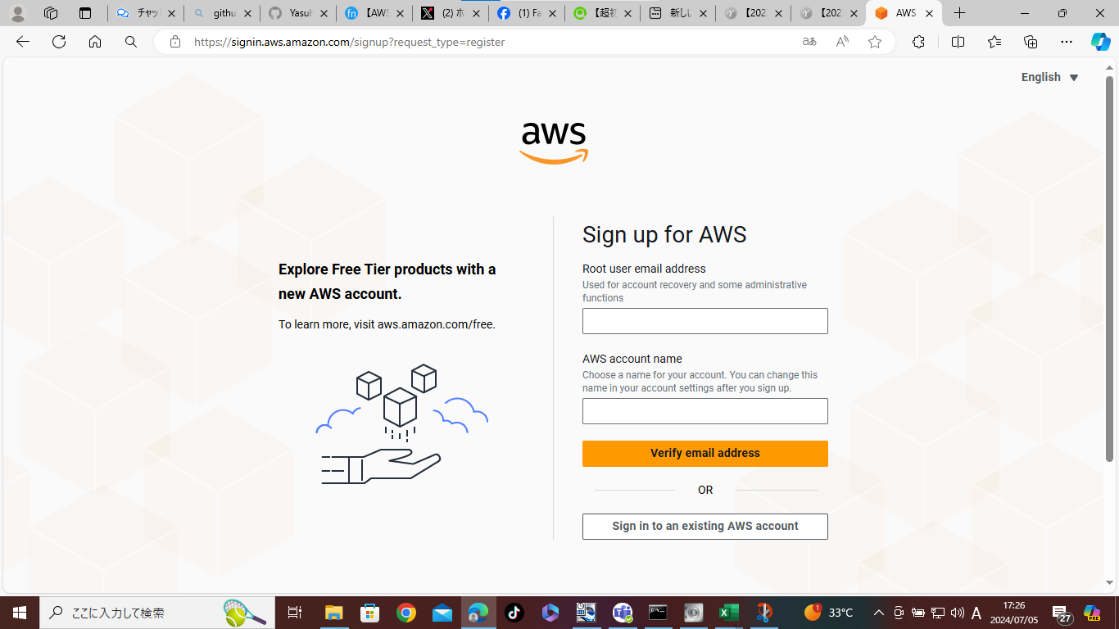
今回の学習では、AWSの無料利用枠を使用するので、学習環境の利用にあたって費用は発生しない。
（アカウント作成後12か月間の無料利用枠）
※無料利用期間を超過すると、課金が発生するので、学習で利用したEC2インスタンスは、学習終了後、忘れず削除すること。

１．AWS
1.1 AWSアカウントの作成
https://aws.amazon.com/jp/ | にアクセスする。

